Toelichting Calculatiemodel
Tabblad: Voorblad
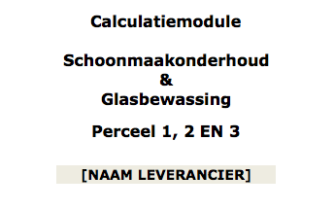
 | Vul de naam van uw organisatie in bij: "NAAM LEVERANCIER"

Tabblad: 1.2-Kengetal

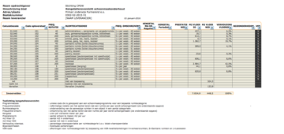
 | STAP 1: Voer in de witte cellen de gevraagde kengetallen in

Tabblad: 1.3-Basis ruimtestaat
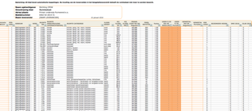
 | STAP 2: De ingevoerde kengetallen worden automatisch geplaatst in de ruimtestaat. Het aantal productie-uren per jaar wordt op ruimteniveau weergegeven. De mogelijkheid is aanwezig om op ruimteniveau een factor toe te passen

Tabblad: 1.4-Premies en opslagen

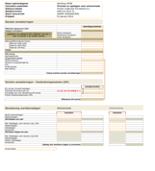
 | STAP 3: Voer in de witte cellen de gevraagde informatie in. Let op: in gekleurde cellen zijn formules of koppelingen aanwezig, deze mogen niet worden verwijderd of aangepast.

Tabblad: 1.5-Opbouw uurtarieven

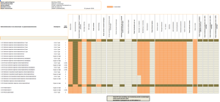
 | STAP 4: Voer in de witte cellen de gevraagde informatie in. Let op: in gekleurde cellen zijn formules of koppelingen aanwezig, deze mogen niet worden verwijderd of aangepast.

Tabblad: 1.6-Machine-investeringskosten

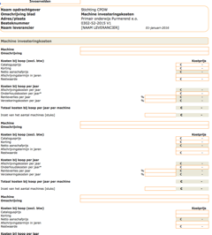
 | STAP 5: Voer in de witte cellen de gevraagde informatie in. Let op: in gekleurde cellen zijn formules of koppelingen aanwezig, deze mogen niet worden verwijderd of aangepast.

Tabblad: 1.7-Afroep prijzen

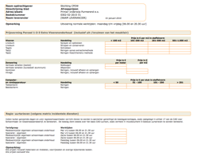
 | STAP 6: Voer in de witte cellen de gevraagde informatie in.

Tabblad: 1.8-Glasbewassing

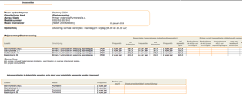
 | STAP 7: Voer in de witte cellen de gevraagde informatie in. Let op: in gekleurde cellen zijn formules of koppelingen aanwezig, deze mogen niet worden verwijderd of aangepast.

Tabblad: 1.0-Contractblad

 | STAP 8: Selecteer in de linker omlijnde cellen een loongroep medewerker. Het uurtarief wordt automatisch geplaats. Vul het percentage in van het aantal in te zetten uren en het jaarbedrag wordt gecalculeerd.
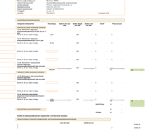

Opmerking:
In het contractblad wordt automatisch het aantal m2 glas weergegeven.

In het tabblad 1.1a-Jaarprijzen wordt een totaal overzicht per locatie
weergegeven. Hier behoeft niets te worden ingevoerd.

Het tabblad 1.3a-Mutaties is niet van toepassing

1.4-Premies en opslagen
Naam opdrachtgever | Stichting Altra - Horizon
Calculatie onderdeel | Premies en opslagen voor schoonmaak
Gebouw/plaats | Regio Noord Holland
Besteknummer | 180417 V2
Naam leverancier | [NAAM LEVERANCIER]
Prijspeil | 2017-07-01

Sociale verzekeringen

 |  | Bedrijfsgemiddelde
WAO/WIA basispremie (Aof)
Categorie werkgever:
(selecteer uw categorie dmv plaatsen van een x voor uw keuze in de rechter kolom)
 | Kleine werkgever | 0.000%
 | Middelgrote werkgever | 0.000%
 | Grote werkgever | 0.000%

WGA gedifferentieerde premie
[Waarvan WGA-vast]
[Waarvan WGA-flex]
[Waarvan ZW-flex]
Totaal |  | 0.00%

WW-premie
Wachtgeldfonds
Zorgverzekeringswet
OP/NP pensioen |  | 0.000%
Pensioen overgangsregeling
O.R.
Kinderopvang
RAS-heffing

 | Totaal premies sociale verzekeringen | 0.000%

Sociale verzekeringen - Ouderdomspensioen (OP)

 |  | werkgeversdeel
SV uurloon inclusief toeslagen |  | € -
Franchise OP-premie per uur |  |  | -/-
Grondslag loon voor berekening OP premie |  | € -
Premie Ouderdomspensioen (OP)

 | Effectieve OP premie | 0.000%

Berekening werkbaredagen | Schoonmaak |  |  | Glasbewassing

 | Aantallen |  |  | Aantallen
Aantal kalenderdagen
Weekenddagen
Werkdagen per jaar |  | 0.00 |  |  | 0.00

Nat. feestdagen, kort verzuim, bijz. CAO
Vakantiedagen
Ziektedagen
Vorstverlet |  |  |  | 0.00
Werkbare dagen per jaar |  | 0.00 |  |  | 0.00

Nat. feestdagen, kort verzuim, bijz CAO | 0.00% |  |  | 0.00%
Vakantiedagen | 0.00% |  |  | 0.00%
Kosten ziektedagen | 0.00% |  |  | 0.00%
Vorstverlet | 0.00% |  |  | 0.00%
 | Opslag niet werkbare dagen in procenten | 0.000% |  |  | 0.000%

Invoervelden

